REGISTRO DE HU
REGISTRO: HISTORIAS DE USUARIO

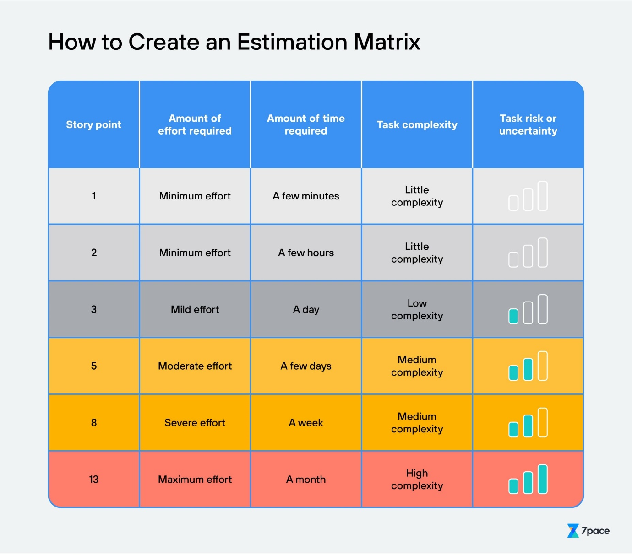
ID | Como <tipo de usuario> | Quiero <realizar alguna tarea> | Para que pueda <el logro algún objetivo> | Criterios de aceptación | Escenarios de prueba a contemplar | Estimación | Prioridad
1 | Usuario nuevo | Crear una cuenta | Crear su usuario y acceder a la página web | El formulario de registro debe tener campos obligatorios: nombre, correo electrónico , contraseña entre otros. | *Registro con datos válidos *Registro con datos inválidos *Registro con un correo electrónico ya registrado | 13 | P1-CRÍTICO
2 | Usuario registrado | Iniciar sesión en mi cuenta | Acceder a mis datos y realizar pedidos | El sistema debe validar las credenciales de correo electrónico y contraseña. | *Inicio de sesión con credenciales válidas *Inicio de sesión con credenciales inválidas | 13 | P1-CRÍTICO
3 | Usuario registrado | Añadir productos al carrito de compras | Preparar una compra de varios artículos | Debe existir un botón de "Añadir al carrito" en cada producto. | *Añadir un producto al carrito *Añadir varios productos al carrito +*Añadir productos agotados al carrito | 13 | P1-CRÍTICO
4 | Usuario | Ver los detalles de una mascota | Decidir si desea comprar alguna mascota | La página de detalles debe mostrar descripción, precio, disponibilidad | *Ver detalles de un producto disponible *Ver detalles de un producto agotado | 5 | P2-IMPORTANTE
5 | Usuario registrado | Ver historial de compras | Revisar sus compras pasadas y hacer un seguimiento | El historial debe listar todos los pedidos con fecha, productos y estado. | * Ver historial con pedidos realizados *Ver historial sin pedidos realizados *Acceder a detalles de un pedido pasado | 8 | P2-IMPORTANTE
6 | Administrador | Gestionar el inventario de mascotas | Mantener el catálogo actualizado y organizado | Debe haber opciones para agregar, editar y eliminar productos del inventario. | *Agregar un nuevo producto *Editar un producto existente *Eliminar un producto del inventario | 13 | P1-CRÍTICO
7 | Usuario registrado | Actualizar los datos de mi cuenta | Mantener su información actualizada | Debe poder modificar los datos del usuario. | *Actualizar información con datos válidos *Actualizar información con datos inválidos | 8 | P2-IMPORTANTE
8 | Usuario | Buscar mascotas por nombre | Encontrar rápidamente el producto específico que necesita | La barra de búsqueda debe mostrar resultados relevantes en tiempo real. | *Buscar un producto existente *Buscar un producto no existente | 5 | P2-IMPORTANTE
9 | Usuario registrado | Ver y modificar los productos del carrito | Asegurarse de que tiene los productos correctos antes de realizar el pago | Debe poder cambiar la cantidad y eliminar productos del carrito. | *Ver productos en el carrito *Modificar cantidad de productos en el carrito *Eliminar un producto del carrito | 8 | P2-IMPORTANTE
10 | Adminitrador | Poder agregar nuevas categorías de mascotas al catálogo. | Mantener el catálogo organizado y facilitar la navegación | Debe poder definir el nombre y descripción de las nuevas categorías. | *Agregar una nueva categoría *Editar una categoría existente *Eliminar una categoría | 8 | P2-IMPORTANTE
11 | Administrador | Ver reportes de ventas | Analizar el rendimiento de las ventas | Los reportes deben incluir datos de ventas diarias, semanales y mensuales. | *Ver reportes diarios de ventas *Ver reportes mensuales de ventas *Generar reportes personalizados | 3 | P3-DESEABLE
12 | Usuario registrado | Recuperar su contraseña | Acceder a su cuenta si olvida su contraseña | Debe poder solicitar un enlace de recuperación de contraseña por correo electrónico. | *Recuperar contraseña con correo válido *Recuperar contraseña con correo inválido *Recuperar contraseña con cuenta no registrada | 5 | P2-IMPORTANTE
13 | Usuario | Ver recomendaciones de productos basadas en mi historial de compras | Encontrar productos relevantes y útiles | Las recomendaciones deben actualizarse según el historial de compras del usuario. | *Ver recomendaciones basadas en historial de compras *Ver recomendaciones sin historial de compras | 1 | P3-DESEABLE
14 | Usuario | Navegar y buscar en el catálogo de productos | Encontrar productos específicos que necesita | El catálogo debe estar categorizado y ser fácilmente navegable. | *Navegar por diferentes categorías *Buscar productos dentro de una categoría específica | 5 | P2-IMPORTANTE
15 | Usuario | Ver opiniones y valoraciones de productos | Tomar decisiones informadas antes de comprar | La página de detalles del producto debe mostrar opiniones y calificaciones de otros usuarios. | *Ver opiniones en productos con valoraciones *Ver productos sin valoraciones *Agregar una opinión a un producto | 1 | P3-DESEABLE
16 | Usuario | Ver productos en oferta o con descuento | Aprovechar las mejores ofertas disponibles | Debe haber una sección dedicada a productos en oferta en la página principal. | *Ver productos en oferta *Aplicar filtros de descuento | 2 | P3-DESEABLE
17 | Administrador | Crear y gestionar ofertas y descuentos en productos | Atraer más clientes y aumentar las ventas | Debe poder definir el porcentaje de descuento y la duración de la oferta. | *Crear una nueva oferta *Modificar una oferta existente *Eliminar una oferta | 5 | P2-IMPORTANTE
18 | Usuario | Guardar productos en una lista de deseos | Guardar productos para futuras compras | Debe haber una opción para añadir productos a una lista de deseos desde la página de detalles del producto. | *Añadir un producto a la lista de deseos *Ver productos en la lista de deseos *Eliminar productos de la lista de deseos | 3 | P3-DESEABLE
19 | Usuario | Contactar al servicio de atención al cliente | Resolver dudas o problemas con mi compra | Debe haber una sección de contacto en la página web con opciones para llamar, enviar un correo electrónico o usar un chat en línea. | *Enviar una consulta por correo electrónico *Llamar al servicio de atención al cliente Usar el chat en línea para consultas | 2 | P3-DESEABLE
20 | Usuario registrado | Ver el estado de mi pedido | Conocer la ubicación de mi pedido | *Debe haber una sección en el perfil del usuario para rastrear el estado de sus pedidos. | *Ver el estado del pedido en proceso *Ver el estado del pedido enviado *Ver el estado del pedido entregado | 5 | P2-IMPORTANTE

